Sheet1
Ciklus | Pomoćna |  | Rješenje
8 | 0 | R1.0 | 9 | Upute: | Upišite svoj ciklus i nemojte dirati pomoćnu tablicu, niti zelenu čeliju.
4 | 1 | R1.1 | 0
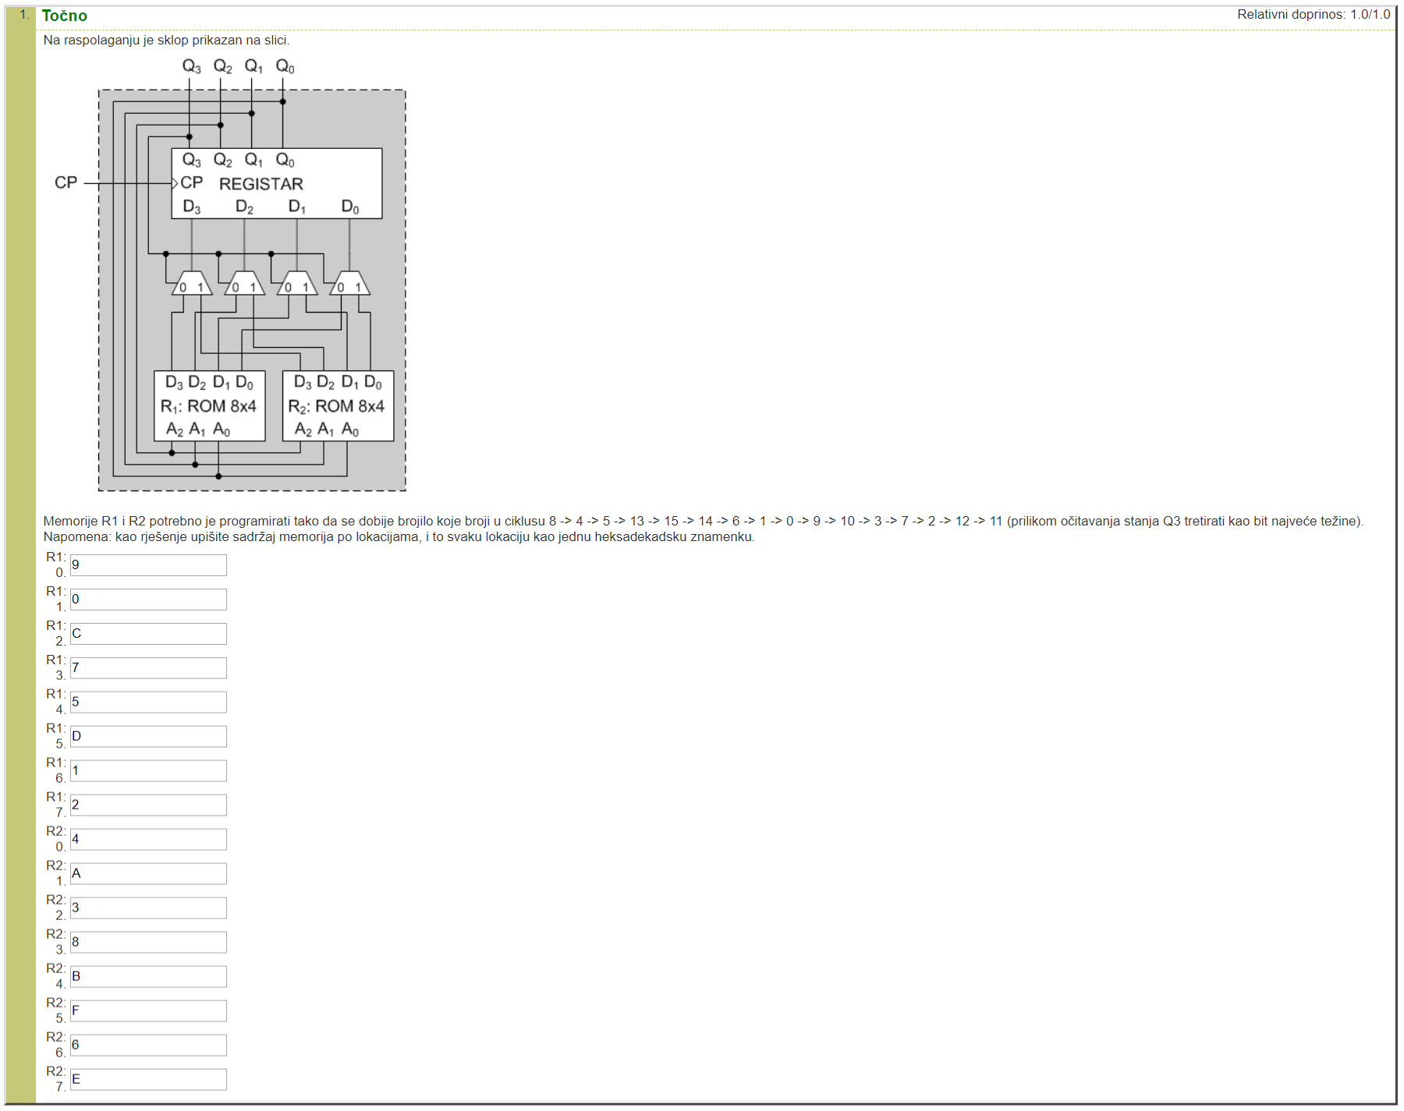
5 | 2 | R1.2 | C | Unešeni primjer:
13 | 3 | R1.3 | 7
15 | 4 | R1.4 | 5
14 | 5 | R1.5 | D
6 | 6 | R1.6 | 1
1 | 7 | R1.7 | 2
0 | 8 | R2.0 | 4
9 | 9 | R2.1 | A
10 | 10 | R2.2 | 3
3 | 11 | R2.3 | 8
7 | 12 | R2.4 | B
2 | 13 | R2.5 | F
12 | 14 | R2.6 | 6
11 | 15 | R2.7 | E
8

